Boot
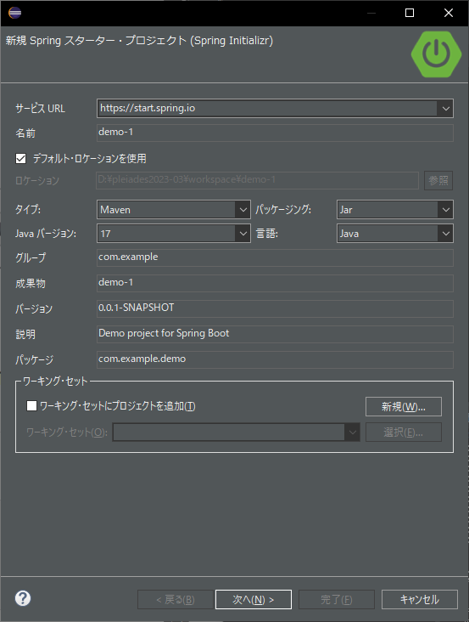

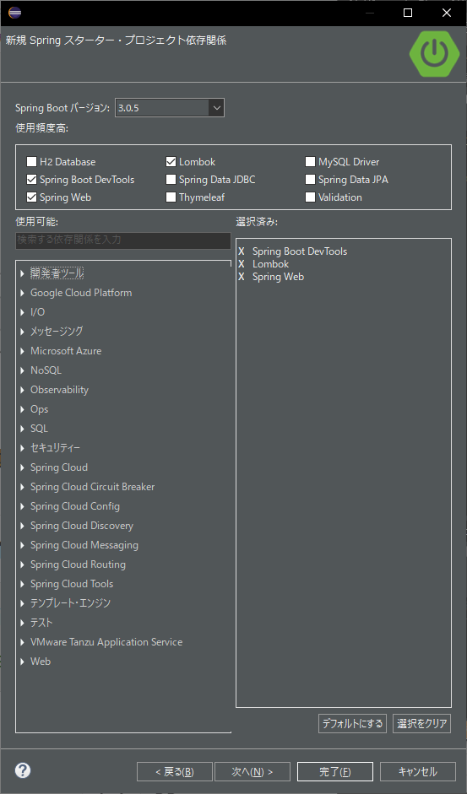
開発者ツール | GraalVM Native Support
 | Spring Boot DevTools
 | Lombok
 | Spring Congiguration Processor
Google Cloud Platform | GCP Support
 | GCP Messaging
 | GCP Storage
I/O | Spring Batch
 | Validation
 | Java Mail Sender
 | Quartz Scheduler
 | Spring cache abstraction
 | Picocli
 | Spring Shell

Batch
Spring Batchのアーキテクチャ
 | 参考
 | https://terasoluna-batch.github.io/
 | https://terasoluna-batch.github.io/guideline/5.0.0.RELEASE/ja/Ch02_SpringBatchArchitecture.html

 | 処理の流れを定型化する機能
 |  | タスクレットモデル…シンプルな処理
 |  | チャンクモデル…大量データを効率よく処理

 | 要素 | 役割
 | Job | Spring Batchにおけるバッチアプリケーションの一連の処理をまとめた1実行単位。
 | Step | Jobを構成する処理の単位。1つのJobに1～N個のStepをもたせることが可能。 1つのJobを複数のStepに分割して処理することにより、処理の再利用、並列化、条件分岐が可能になる。 Stepは、チャンクモデルまたはタスクレットモデル(これらについては後述する)のいずれかで実装する。
 | Job Repository | JobやStepの状況を管理する機構。これらの管理情報は、Spring Batchが規定するテーブルスキーマを元にデータベース上に永続化される。
 | Job Launcher | Jobを起動するためのインターフェース。 JobLauncherをユーザが直接利用することも可能だが、javaコマンドから CommandLineJobRunnerを起動することでより簡単にバッチ処理を開始できる。 CommandLineJobRunnerは、JobLauncherを起動するための各種処理を引き受けてくれる。
 | Item Reader Item Writer Item Processor | チャンクモデルを実装する際に、データの入力／加工／出力の3つに分割するためのインターフェース。 バッチアプリケーションは、この3パターンの処理で構成されることが多いことに由来し、 Spring Batchでは主にチャンクモデルでこれらインターフェースの実装を活用する。 ユーザはビジネスロジックをそれぞれの役割に応じて分割して記述する。 データの入出力を担うItemReaderとItemWriterは、データベースやファイルからJavaオブジェクトへの変換、もしくはその逆の処理であることが多い。 そのため、Spring Batchから標準的な実装が提供されている。 ファイルやデータベースからデータの入出力を行う一般的なバッチアプリケーションの場合は、 Spring Batchの標準実装をそのまま使用するだけで要件を満たせるケースもある。 データの加工を担うItemProcessorは、入力チェックやビジネスロジックを実装する。 タスクレットモデルでは、ItemReader/ItemProcessor/ItemWriterが、1つのTaksletインターフェース実装に置き換わる。Tasklet内に入出力、入力チェック、ビジネスロジックのすべてを実装する必要がある。

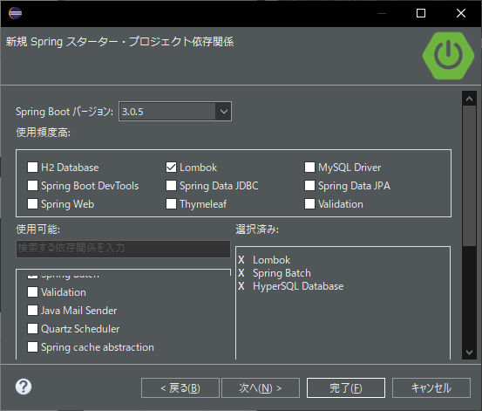

処理全体の流れ

 | 中心的な処理の流れ
 | 1. ジョブスケジューラからJobLauncherが起動される。
 | 2. JobLauncherからJobを実行する。
 | 3. JobからStepを実行する。
 | 4. StepはItemReaderによって入力データを取得する。
 | 5. StepはItemProcessorによって入力データを加工する。
 | 6. StepはItemWriterによって加工されたデータを出力する

 | ジョブ情報を永続化する流れ
 | 1. JobLauncherはJobRepositoryを介してDatabaseにJobInstanceを登録する。
 | 2. JobLauncherはJobRepositoryを介してDatabaseにジョブが実行開始したことを登録する。
 | 3. JobStepはJobRepositoryを介してDatabaseに入出力件数や状態など各種情報を更新する。
 | 4. JobLauncherはJobRepositoryを介してDatabaseにジョブが実行終了したことを登録する。

 | 永続化に関連する構成要素
 | 構成要素 | 役割
 | JobInstance | Spring BatchはJobの「論理的」な実行を示す。JobInstanceをJob名と引数によって識別している。 言い換えると、Job名と引数が同一である実行は、同一JobInstanceの実行と認識し、前回起動時の続きとしてJobを実行する。 対象のJobが再実行をサポートしており、前回実行時にエラーなどで処理が途中で中断していた場合は処理の途中から実行される。 一方、再実行をサポートしていないJobや、対象のJobInstanceがすでに正常に処理が完了している場合は例外が発生し、Javaプロセスが異常終了する。 たとえば、すでに正常に処理が完了している場合はJobInstanceAlreadyCompleteExceptionが発生する。
 | JobExecution | JobExecutionはJobの「物理的」な実行を示す。JobInstance とは異なり、同一のJobを再実行する場 合も別のJobExecutionとなる。結果、JobInstanceとJobExecutionは1対多の関係になる。
 | ExecutionContext | 同一のJobExecution内で処理の進捗状況などのメタデータを共有するための領域として、ExecutionContextがある。 ExecutionContextは主にSpring Batchがフレームワークの状態などを記録するために使用されているが、アプリケーションがExecutionContextへアクセスする手段も提供されている。 JobExecutionContextに格納するオブジェクトは、java.io.Serializableを実装したクラスでなければならない。
 | StepExecution | StepExecutionはStep の「物理的」な実行を示す。JobExecutionとStepExecutionは1対多の関係になる。
 | ExecutionContext | JobExecutionと同様に、Step内でデータを共有するための領域ExecutionCotnextがある。データの局所化という観点から、 複数のStepで共有しなくてもよい情報はJobのExecutionContextを使用するのでなく、対象StepのExecutionContextを利用したほうがよい。 StepExecutionContextに格納するオブジェクトは、java.io.Serializableを実装したクラスでなければならない。
 | JobRepository | JobExecutionやStepExecutionなどのバッチアプリケーション実行結果や状態を管理するためのデータを管理、永続化する機能を提供する。 一般的なバッチアプリケーションはJavaプロセスを起動することで処理が開始し、処理の終了ともにJavaプロセスも終了させるケースが多い。 そのためこれらのデータはJavaプロセスを跨いで参照される可能性があることから、揮発性なメモリ上だけではなくデータベースなどの永続層へ格納する。 データベースに格納する場合は、JobExecutionやStepExecutionを格納するためのテーブルやシーケンスなどのデータベースオブジェクトが必要になる。 Spring Batch が提供するスキーマ情報を元にデータベースオブジェクトを生成する必要がある。

 | Spring Batchが重厚にメタデータの管理を行っている理由は、再実行を実現するためである。 バッチ処理を再実行可能にするには、前回実行時のスナップショットを残しておく必要があり、メタデータやJobRepositoryはそのための基盤となっている。

Jobの起動

 | Javaプロセス起動と同時に、Spring Batch上で定義されたJobを開始するためには、Javaを起動するシェルスクリプトを記述するのが一般的である。
 | Spring Batchが提供するCommandLineJobRunnerを使用すると、ユーザが定義したSpring Batch上のJobを簡単に起動することができる。

 | CommandLineJobRunnerを使用したジョブの起動コマンドは以下のとおりである。
 | java -cp ${CLASSPATH} org.springframework.batch.core.launch.support.CommandLineJobRunner <jobPath> <jobName> <JobArgumentName1>=<value1> <JobArgumentName2>=<value2> ...

 | JobInstanceの登録と復元
 | JobLauncherがJobRepositoryからJob名と引数に合致するJobInstanceをデータベースから取得する。

ビジネスロジックの実行

チャンクモデル
 | 処理対象となるデータを1件ずつ処理するのではなく、一定数の塊(チャンク)を単位として処理を行う方式である。
 | ChunkOrientedTaskletがチャンク処理をサポートしたTaskletの具象クラスとなる。
 | このクラスがもつcommit-intervalという設定値により、チャンクに含めるデータの最大件数(以降、「チャンク数」と呼ぶ)を調整することができる。
 | ItemReader、ItemProcessor、ItemWriterは、いずれもチャンク処理を前提としたインターフェースとなっている。

 | ChunkOrientedTaskletは、チャンク数分だけItemReaderおよびItemProcessor、すなわちデータの読み込みと加工を繰り返し実行する。
 | チャンク数分のデータすべての読み込みが完了してから、ItemWriterのデータ書き込み処理が1回だけ呼び出され、
 | チャンクに含まれるすべての加工済みデータが渡される。
 | データの更新処理がチャンクに対して1回呼び出されるように設計されているのは、JDBCのaddBatch、executeBatchのようにI/Oをまとめやすくするためである。

 | 次に、チャンク処理において実際の処理を担うItemReader、ItemProcessor、ItemWriterについて紹介する。
 | 各インターフェースともユーザが独自に実装を行うことが想定されているが、Spring Batchが提供する汎用的な具象クラスでまかなうことができる場合がある。

 | 特にItemProcessorはビジネスロジックそのものが記述されることが多いため、Spring Batchからは具象クラスがあまり提供されていない。
 | ビジネスロジックを記述する場合はItemProcessorインターフェースを実装する。
 | ItemProcessorはタイプセーフなプログラミングが可能になるよう、入出力で使用するオブジェクトの型をそれぞれジェネリクスに指定できるようになっている。

 | ItemReaderやItemWriterは様々な具象クラスがSpring Batchから提供されており、それらを利用することで十分な場合が多い。
 | しかし、特殊な形式のファイルを入出力したりする場合は、独自のItemReaderやItemWriterを実装した具象クラスを作成し使用することができる。

 | 最後にSpring Batchが提供するItemReader、ItemProcessor、ItemWriterの代表的な具象クラスを示す。

 | インターフェース | 具象クラス名 | 概要
 | ItemReader | FlatFileItemReader | CSVファイルなどの、フラットファイル(非構造的なファイル)の読み込みを行う。Resourceオブジェクトをインプットとし、区切り文字やオブジェクトへのマッピングルールをカスタマイズすることができる。
 |  | StaxEventItemReader | XMLファイルの読み込みを行う。名前のとおり、StAXをベースとしたXMLファイルの読み込みを行う実装となっている。
 |  | JdbcPagingItemReader JdbcCursorItemReader | JDBCを使用してSQLを実行し、データベース上のレコードを読み込む。データベース上にある大量のデータを処理する場合は、全件をメモリ上に読み込むことを避け、一度の処理に必要なデータのみの読み込み、破棄を繰り返す必要がある。 JdbcPagingItemReaderはJdbcTemplateを用いてSELECT SQLをページごとに分けて発行することで実現する。一方、JdbcCursorItemReaderはJDBCのカーソルを使用することで、1回のSELECT SQLの発行で実現する。 TERASOLUNA Batch 5.xではMyBatisを利用することを基本とする。
 |  | MyBatisCursorItemReader MyBatisPagingItemReader | MyBatisと連携してデータベース上のレコードを読み込む。MyBatisが提供しているSpring連携ライブラリMyBatis-Springから提供されている。PagingとCursorの違いについては、MyBatisを利用して実現していること以外はJdbcXXXItemReaderと同様。 その他に、JPA実装やHibernateなどと連携してデータベース上のレコードを読み込むJpaPagingItemReader、HibernatePagingItemReader、 HibernateCursorItemReaderが提供されている。 TERASOLUNA Batch 5.xではMyBatisCursorItemReaderを利用することを基本とする。
 |  | JmsItemReader AmqpItemReader | JMSやAMQPからメッセージを受信し、その中に含まれるデータの読み込みを行う。
 | ItemProcessor | PassThroughItemProcessor | 何も行なわない。入力データの加工や修正が不要な場合に使用する。
 |  | ValidatingItemProcessor | 入力チェックを行う。入力チェックルールの実装には、Spring Batch独自の org.springframework.batch.item.validator.Validatorを実装する必要がある。 しかし、Springから提供されている汎用的なorg.springframework.validation.ValidatorへのアダプタであるSpringValidatorが提供されており、 org.springframework.validation.Validatorのルールを利用できる。 TERASOLUNA Batch 5.xではValidatingItemProcessorの利用は禁止している。 詳細は、入力チェックを参照。
 |  | CompositeItemProcessor | 同一の入力データに対し、複数のItemProcessorを逐次的に実行する。ValidatingItemProcessorによる入力チェックの後にビジネスロジックを実行したい場合などに有効。
 | ItemWriter | FlatFileItemWriter | 処理済みのJavaオブジェクトを、CSVファイルなどのフラットファイルとして書き込みを行う。区切り文字やオブジェクトからファイル行へのマッピングルールをカスタマイズできる。
 |  | StaxEventItemWriter | 処理済みのJavaオブジェクトをXMLファイルとして書き込みを行う。
 |  | JdbcBatchItemWriter | JDBCを使用してSQLを実行し、処理済みのJavaオブジェクトをデータベースへ出力する。内部ではJdbcTemplateが使用されている。
 |  | MyBatisBatchItemWriter | MyBatisと連携して、処理済みのJavaオブジェクトをデータベースへ出力する。MyBatisが提供しているSpring連携ライブラリMyBatis-Springから提供されている。 TERASOLUNA Batch 5.xでは、JPA実装やHibernate向けのJpaItemWriter、HibernateItemWriterは利用しない。
 |  | JmsItemWriter AmqpItemWriter | 処理済みのJavaオブジェクトを、JMSやAMQPでメッセージを送信する。

タスクレットモデル
 | チャンクモデルは、複数の入力データを1件ずつ読み込み、一連の処理を行うバッチアプリケーションに適した枠組みとなっている。
 | しかし、時にはチャンク処理の型に当てはまらないような処理を実装することもある。
 | たとえば、システムコマンドを実行したり、制御用テーブルのレコードを1件だけ更新したいような場合などである。

 | そのような場合には、チャンク処理によって得られる性能面のメリットが少なく、 設計や実装を困難にするデメリットの方が大きいため、タスクレットモデルを使用するほうが合理的である。

 | タスクレットモデルを使用する場合は、Spring Batchから提供されているTaskletインターフェースをユーザが実装する必要がある。
 | また、Spring Batchでは以下の具象クラスが提供されているが、TERASOLUNA Batch 5.xでは以降説明しない。

 | クラス名 | 概要
 | SystemCommandTasklet | 非同期にシステムコマンドを実行するためのTasklet。commandプロパティに実行したいコマンドを指定する。 システムコマンドは呼び出し元のスレッドと別スレッドで実行されるため、タイムアウトを設定したり、処理中にシステムコマンドの実行スレッドをキャンセルすることも可能である。
 | MethodInvokingTaskletAdapter | POJOクラスに定義された特定のメソッドを実行するためのTasklet。targetObjectプロパティに対象クラスのBeanを、targetMethodプロパティに実行させたいメソッド名を指定する。 POJOクラスはバッチ処理の終了状態をメソッドの返り値として返却することができるが、その場合は後述するExitStatusをメソッドの返り値とする必要がある。 他の型で返り値を返却した場合は、返り値の内容にかかわらず正常終了した(ExitStatus.COMPLETED)とみなされる。

JobRepositoryのメタデータスキーマ
 | Spring Batchメタデータテーブルは、Javaでそれらを表すドメインオブジェクト(Entityオブジェクト)に対応している。
 | テーブル | Entityオブジェクト | 概要
 | BATCH_JOB_INSTANCE | JobInstance | ジョブ名、およびジョブパラメータをシリアライズした文字列を保持する。
 | BATCH_JOB_EXECUTION | JobExecution | ジョブの状態・実行結果を保持する。
 | BATCH_JOB_EXECUTION_PARAMS | JobExecutionParams | 起動時に与えられたジョブパラメータを保持する。
 | BATCH_JOB_EXECUTION_CONTEXT | JobExecutionContext | ジョブ内部のコンテキストを保持する。
 | BATCH_STEP_EXECUTION | StepExecution | ステップの状態・実行結果、コミット・ロールバック件数を保持する。
 | BATCH_STEP_EXECUTION_CONTEXT | StepExecutionContext | ステップ内部のコンテキストを保持する。

 | JobRepositoryは、各Javaオブジェクトに保存された内容を、テーブルへ正確に格納する責任がある。

 | バージョン
 | データベーステーブルの多くは、バージョンカラムが含まれてる。
 | Spring Batchは、データベースへの更新を扱う楽観的ロック戦略を採用しているため、このカラムは重要となる。
 | このレコードは、バージョンカラムの値がインクリメントされるたびに更新されることを意味している。
 | JobRepositoryが値の更新時に、バージョン番号が変更されている場合、同時アクセスのエラーが発生したことを示すOptimisticLockingFailureExceptionがスローされる。
 | 別のバッチジョブは異なるマシンで実行されているかもしれないが、それらはすべて同じデータベーステーブルを使用しているため、このチェックが必要となる。

 | ID(シーケンス)定義
 | BATCH_JOB_INSTANCE、BATCH_JOB_EXECUTION、およびBATCH_STEP_EXECUTIONは各_IDで終わる列が含まれている。
 | これらのフィールドは、それぞれのテーブル用主キーとして機能する。
 | しかし、それらは、データベースで生成されたキーではなく、むしろ個別のシーケンスで生成される。
 | データベースにドメインオブジェクトのいずれかを挿入した後、それが与えられたキーは、それらが一意にJavaで識別できるように、実際のオブジェクトに設定する必要なためである。
 | データベースによってはシーケンスをサポートしていないことがある。この場合、テーブルを各シーケンスの代わりに使用している。

 | テーブル定義
 | 以下を参照
 | https://terasoluna-batch.github.io/guideline/5.0.0.RELEASE/ja/Ch02_SpringBatchArchitecture.html

